Feuil1
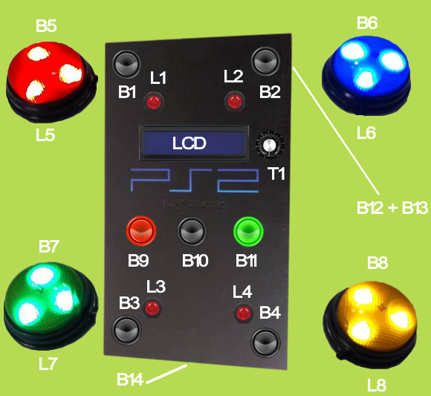
Element | Port Arduino | test | final
B1 | 8 | NO | NO
B10 | 49 | NO | NO
B11 | 51 | NO | NO
B12 | 43 | NO | NO
B13 | 45 | NC | NO
B14 | 53 | NO? | NO
B2 | 9 | NO | NO
B3 | 10 | NO | NO
B4 | 11 | NO | NO
B5 | 5 | NO | NO
B6 | 4 | NO | NO
B7 | 3 | NO | NO
B8 | 2 | NO | NO
B9 | 47 | NC | NO
L1 | 28
L2 | 29
L3 | 30
L4 | 31
L5 | 25
L6 | 24
L7 | 23
L8 | 22
LCD | A0, A1, A2, A3, A4, A5
T1 | NA

